Solicitud gráfica
 | Área: | Ciencias Naturales |  |  | Fecha:
 | Grado: | 11
 | Título del tema: | MOVIMIENTO ARMONICO SIMPLE |  |  | ¿Cuaderno de estudio o recurso? | Cuaderno de Estudio
 | Editor: | DIANA GARCIA

 | Código guión o recurso: | CN_11_01_CO | ← Para determinar este código, visite la hoja de Ayuda
 |  |  |  |  | ESPECIFICACIÓN DE ARCHIVOS A ENTREGAR
Núm. | Archivo Shutterstock o ruta en web | Imagen para: | Tipo | Formato | Nombre imagen SMALL | Tamaño imagen SMALL | Nombre imagen ZOOM | Tamaño imagen ZOOM | Descripción | Observaciones
IMG01 | 404077738 | Cuaderno de Estudio | Ilustración | Horizontal | CN_11_01_CO_IMG01_small | 526 x 370 px | CN_11_01_CO_IMG01_zoom | 800 x 600 px | 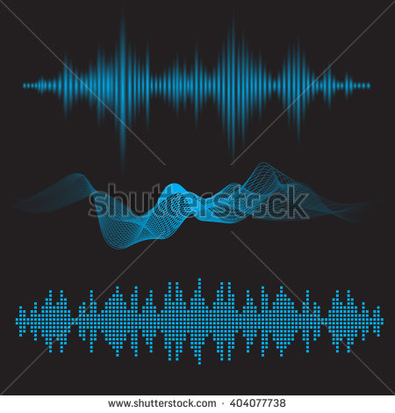 ONDAS
IMG02 | ilustar | Cuaderno de Estudio | Ilustración | Vertical | CN_11_01_CO_IMG02_small | 526 x 370 px | CN_11_01_CO_IMG02_zoom | 800 x 600 px | LAMINA. Imagen para ser creada
IMG03 | ilustrar | Cuaderno de Estudio | Ilustración | Vertical | CN_11_01_CO_IMG03_small | 526 x 370 px | CN_11_01_CO_IMG03_zoom | 800 x 600 px | MOVIMIENTO. Imagen para ser creada
IMG04 | ilustar | Cuaderno de Estudio | Ilustración | Vertical | CN_11_01_CO_IMG04_small | 526 x 370 px | CN_11_01_CO_IMG04_zoom | 800 x 600 px | MCU Imagen para ser creada
IMG05 | ilustrar | Cuaderno de Estudio | Ilustración | Vertical | CN_11_01_CO_IMG05_small | 526 x 370 px | CN_11_01_CO_IMG05_zoom | 800 x 600 px | MAS Imagen para ser creada
IMG06 | ilustar | Cuaderno de Estudio | Ilustración | Vertical | CN_11_01_CO_IMG06_small | 526 x 370 px | CN_11_01_CO_IMG06_zoom | 800 x 600 px | MAS Imagen para ser creada
IMG07 | ilustar | Cuaderno de Estudio | Ilustración | Horizontal | CN_11_01_CO_IMG07_small | 526 x 370 px | CN_11_01_CO_IMG07_zoom | 800 x 600 px | EQUILIBRIO. Realizar este dibujo. Tener en cuenta que la partícula está sobre la trayectoria rectilínea roja, por lo tanto que no se vea. Cambiar las líneas punteadas por líneas rectas punteadas que indicarían el recorrido que hace la pelota verde. | 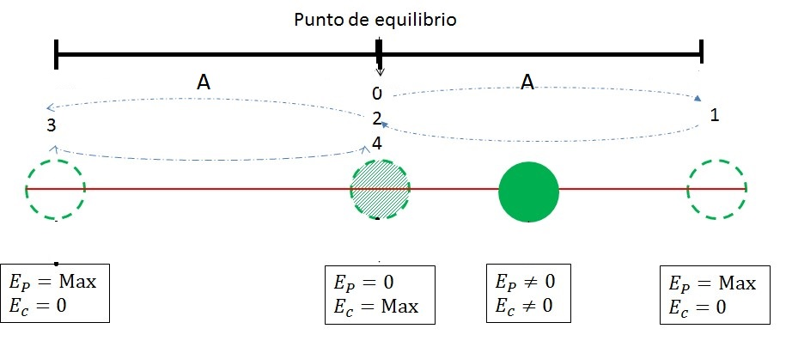
IMG08 | ilustar | Cuaderno de Estudio | Ilustración | Horizontal | CN_11_01_CO_IMG08_small | 526 x 370 px | CN_11_01_CO_IMG08_zoom | 800 x 600 px | Fuerzas. Imagen para ser creada
IMG09 | 235189108 | Cuaderno de Estudio | Ilustración | Horizontal | CN_11_01_CO_IMG09_small | 526 x 370 px | CN_11_01_CO_IMG09_zoom | 800 x 600 px | Masa resorte. palabra a traducir, equilibrio | 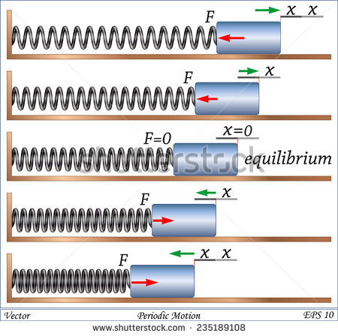
IMG10 | 384455512 | Cuaderno de Estudio | Ilustración | Horizontal | CN_11_01_CO_IMG10_small | 526 x 370 px | CN_11_01_CO_IMG10_zoom | 800 x 600 px | 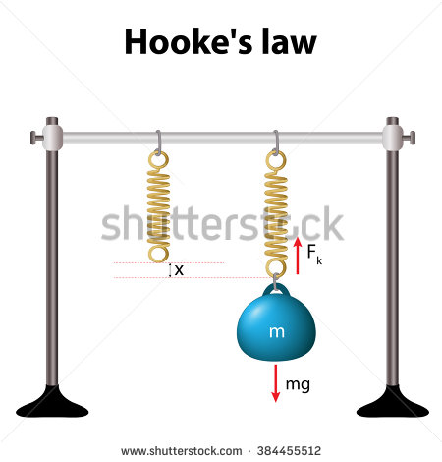 LEY DE HOOKE. Quitar título
IMG11 | 384850897 | Cuaderno de Estudio | Ilustración | Horizontal | CN_11_01_CO_IMG11_small | 526 x 370 px | CN_11_01_CO_IMG11_zoom | 800 x 600 px | PENDULO. Borrar la primera explicación de la gráfica. 2. Escribir: Máximo valor de la energía cinética. 3. Escribir: máximo valor de la energía potencial. No hay energía cinética en este punto. | 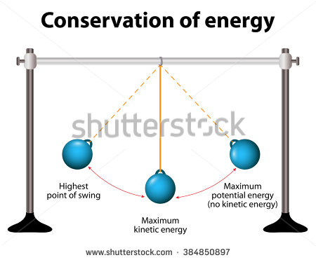
IMG12 | ilustrar | Cuaderno de Estudio | Ilustración | Vertical | CN_11_01_CO_IMG12_small | 526 x 370 px | CN_11_01_CO_IMG12_zoom | 800 x 600 px | PENDULO SIMPLE

